ACERA 4
Foto | Modelo | Marca | Genero | Medidas | Material | CODIGO
 | SRA130 A3 C4 | ACERA | UNISEX PASTA | 53-18 140 |  | B000278
 | HE 7122 C05 | ACERA | CABALLERO TITANIUM | 57-17 148 |  | B000267
 | P8879 001 | ACERA | CABALLERO TITANIUM | 55-17 148 |  | B000253
 |  | ACERA
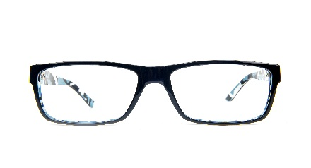 | SRA048 C1 | ACERA | UNISEX PASTA | 55-16 145 |  | B000283
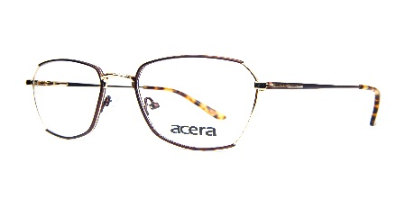 | 8116 C2 | ACERA | DAMA PASTA | 53-18 138 |  | B000261
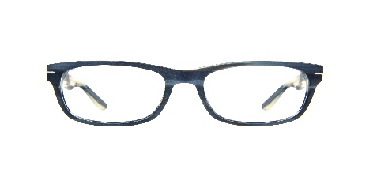 | SRA130 A3 C1 | ACERA | UNISEX PASTA | 53-18 140 |  | B000277
 | SRA108 C2 | ACERA | DAMA PASTA | 53-17 140 |  | B000275
 | SRA108 C3 | ACERA | UNISEX PASTA | 53-17 140 |  | B000274
 | SRA126 AC3 | ACERA | DAMA PASTA | 51-18 145 |  | B000255

MONACO 1
Foto | Modelo | Marca | Genero | Medidas | Material | Codigo
 | 5604 - C5 | MONACO | UNISEX- PASTA | 48-24 145 |  | D000019
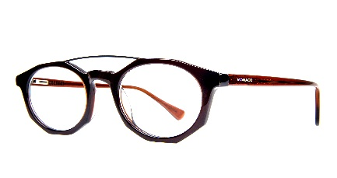 | 5604 - c4 | MONACO | UNISEX- PASTA | 45-24 145 |  | D000026
 | 5604 -C6 | MONACO | UNISEX- PASTA | 48-24 145 |  | D000017
 | 6864 - C1 | MONACO | DAMA - PASTA | 54-16 135 |  | D000029
 | P6101 C2 | MONACO | UNISEX- PASTA | 47-22 140 |  | D000077
 | GLF8034 - C1 | MONACO | DAMA - PASTA | 52-16 135 |  | D000015
 | GLF8034 - C6 | MONACO | DAMA - PASTA | 52- 16 135 |  | D000014
 | 8103- C4 | MONACO | CABALLERO PASTA | 53-17 |  | D000085
 | BOA1039 - C2 | MONACO | DAMA - PASTA | 52-16 140 |  | D000011

MONACO 2
Foto | Modelo | Marca | Genero | MEDIDAS | Material | CODIGO
 | P6101 C-1 | MONACO | DAMA-PASTA | 47-22 140 |  | D000078
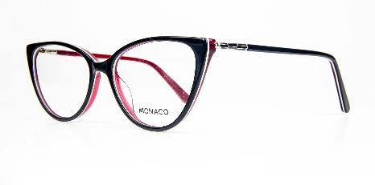 | DC9029 C-5 | MONACO | DAMA-PASTA | 52-16 140 |  | D000007
 | 5680 C-7 | MONACO | DAMA-METAL | 52-15 138 |  | D000043
 | 8103 C5 | MONACO | CABALLERO PASTA | 53-17 140 |  | D000083
 | BOM1023 C-3 | MONACO | CABALLERO METAL | 57-16 140 |  | D000049
 | WD3057 C-6 | MONACO | DAMA-PASTA | 53-14 135 |  | D000001
 | 8105 C-1 | MONACO | DAMA-METAL | 53-17 140 |  | D000044
 | 8497-1 C1 | MONACO | CABALLERO PASTA | 55-16 140 |  | D000076
 | BOM1026 C2 | MONACO | DAMA-METAL | 55-16 140 |  | D000038

MONACO 4
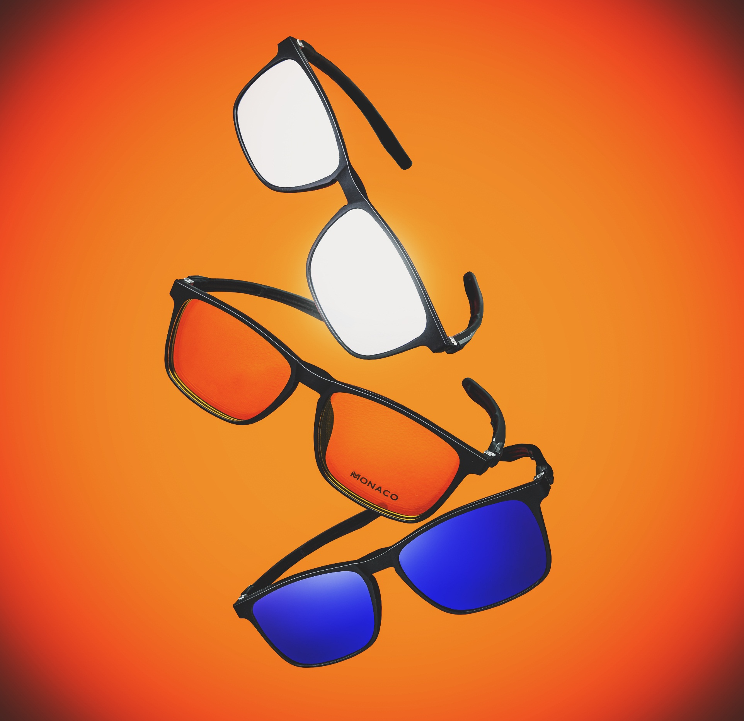
FOTO | MODELO | MARCA | GENERO | MEDIDAS | CODIGO
 | 6595 C1 | MONACO | CABALLERO PASTA | 56-16 140 | D000080
 | 8035 C3 | MONACO | CABALLERO METAL | 55-17 140 | D000062
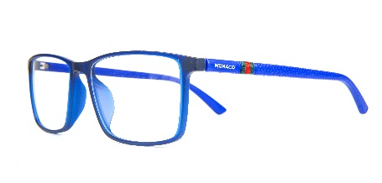 | 6595 C11 | MONACO | CABALLERO PASTA | 56-16 140 | D000081
 | 8092 - C4 | MONACO | DAMA- PASTA | 53-18 145 | D000035
 | GLF8034 C5 | MONACO | DAMA- PASTA | 52-16 135 | D000016
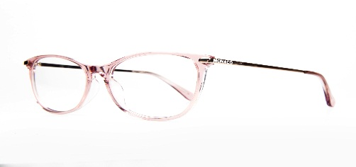 | BOA1039 C3 | MONACO | DAMA- PASTA | 52-16 140 | D000010
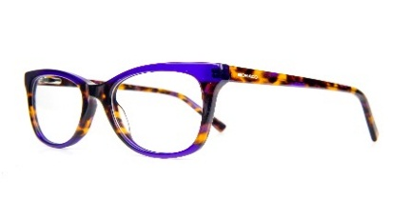 | WD3059 - C3 | MONACO | DAMA- PASTA | 51-19 145 | D000028
 | BOA1033 C3 | MONACO | DAMA- PASTA | 50-16 140 | D000005
 | BOA1033 C4 | MONACO | DAMA- PASTA | 50-16 140 | D000006
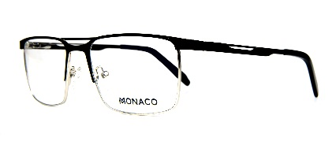 | 8015 C04 | MONACO | CABALLERO METAL | 53-17 140 | D000057
 | BS8036 C4 | MONACO | UNISEX- PASTA | 47-19 140 | F000018

MONACO 3
FOTO | MODELO | MARCA | MEDIDAS | MATERIAL | CODIGO
 | BOM1026 C1 | MONACO | 55-16 140 |  | D000039
 |  | MONACO
 | WD3057 - C4 | MONACO | 53-14 135 |  | D000018
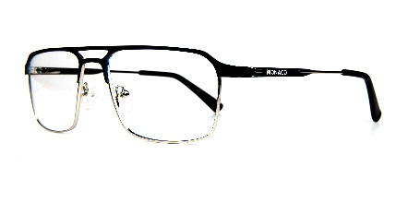 | 8005 C01 | MONACO | 55-16 140 |  | D000066
 | WD3059 - C6 | MONACO | 51 - 19 145 |  | D000013
 | 8103 - C5 | MONACO | 53-17 140 |  | D000083
 | 9685 C05 | MONACO | 53-17 140 |  | D000025
 | BOA1036 - C4 | MONACO | 52-14 140 |  | D000003
 | BOA1036 - C3 | MONACO | 52-17 140 |  | D000004

